员工差旅明细
 | 【员工差旅报销单】

 |  | 姓名: |  | 张佳怡 |  | 职位: |  | 助理
 |  | 发生地: |  | 上海 |  | 部门: |  | 会奖6部
 |  | 发生日期: |  | 2024.1.12-16日 |  | 报销日期： |  | 2024.1.20
 |  |  |  |  |  | 团号: |  | HMEA-250111-STY200

 | 序号 | 报销项目 | 用途 |  | 实际报销金额 | 合格发票金额 | 不合格发票金额 |  | 备注
 | 1 |  | 小交通 |  | 35.00 |  | 35.00 |  | 1.12坐地铁去机场
 | 2 |  |  |  | 10.00 |  | 10.00 |  | 1.15上海地铁
 | 3 |  |  |  | 35.00 |  | 35.00 |  | 1.16坐地铁回家
 | 4 |  | 用餐 |  | 46.60 | 46.60 |  |  | 1.12餐费（2人）
 | 5 |  |  |  | 182.00 | 182.00 |  |  | 1.12餐费（3人）
 | 6 |  |  |  | 19.00 | 19.00 |  |  | 1.14餐费
 | 7 |  |  |  | 60.98 |  | 60.98 |  | 1.14餐费（2人）
 | 8 |  |  |  | 36.37 | 36.37 |  |  | 1.14餐费
 | 9 |  |  |  | 33.47 |  | 33.47 |  | 1.15餐费
 | 10 |  |  |  | 26.10 | 26.10 |  |  | 1.15餐费
 | 11 |  |  |  | 47.00 | 47.00 |  |  | 1.15餐费（2人）
 | 12 |  |  |  | 34.68 |  | 34.68 |  | 1.15餐费（2人）
 | 13 |  |  |  | 20.00 |  | 20.00 |  | 1.15餐费（2人）
 | 14 |  |  |  | 48.98 | 48.98 |  |  | 1.16餐费
 | 15 |  |  |  | 37.20 | 37.20 |  |  | 1.16餐费（2人）
 |  |  |  |  | 7.90 | 7.90 |  |  | 1.15餐费
 | 16 |  | 其他 |  | 21.00 |  | 21.00 |  | 1.16餐费
 | 合计 |  |  |  | 701.28 | 451.15 | 250.13

 | 合格发票金额 |  |  |  | 补票金额 |  |  |  | 报销总金额
 | 451.15 |  |  |  | 250.13 |  |  |  | 701.28

 | 报销人: |  |  | 总监： | 合规: |  |  | 财务：

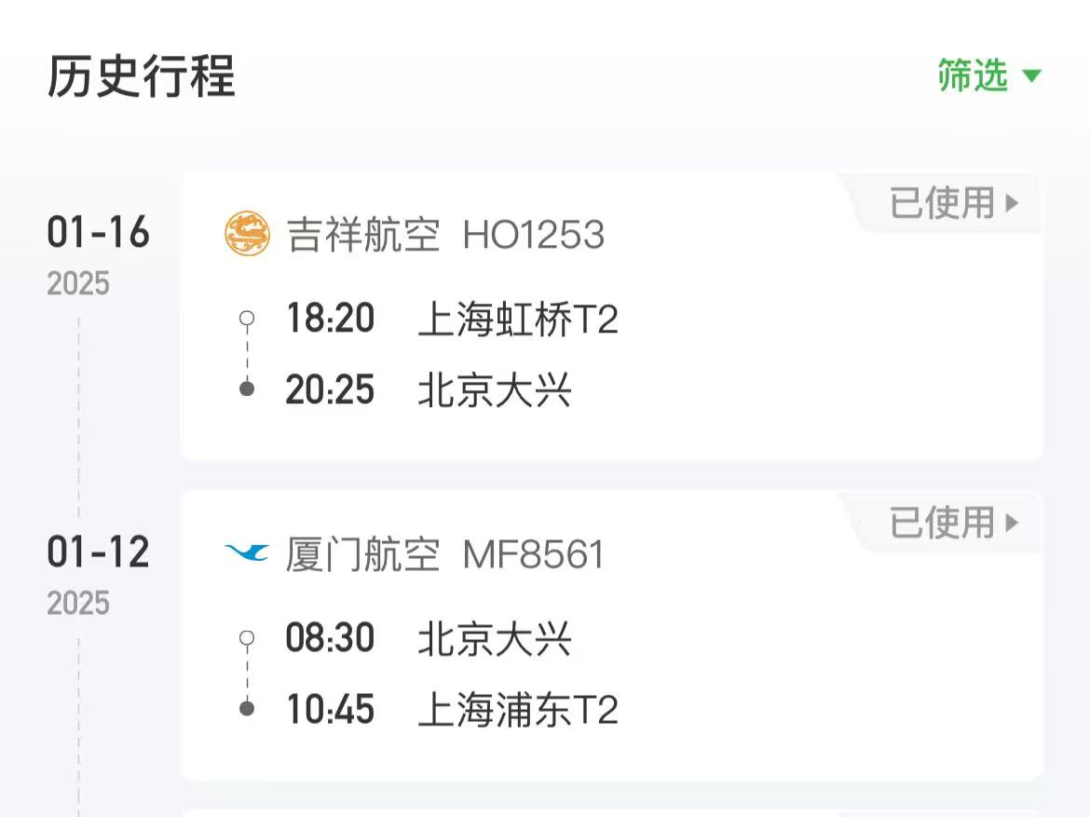
【员工上会补助统计单】
 |  |  |  |  |  |  |  |  |  | ·
 |  | 姓名: |  | 张佳怡 |  | 职位: |  | 助理
 |  | 发生地: |  | 上海 |  | 部门: |  | 会奖6部
 |  | 发生日期: |  | 2024.1.12-16日 |  | 报销日期： |  | 2024.1.17
 |  |  |  |  |  | 团号: |  | HMEA-250111-STY200

 |  | 出差城市 | 出差起止日期 |  | 每天金额 | 天数 | 合计 |  | 备注
 | 1 | 上海 | 2024.1.12 |  | 200.00 | 1.00 | 200.00
 | 2 | 上海 |  | 2024.1.13-1.16 | 100.00 | 4.00 | 400.00
 | 合计 |  |  |  |  | 5.00 | 600.00
 | 报销人: |  |  | 总监： | 合规: |  |  | 财务：

